Placards
LOCKOUT/TAGOUT PROCEDURE
[EN] Date: 2026-08-29 · Scan for digital placard
EQUIPMENT: SKT2-210 (Flour Receiver - Tortilla TC 2) |  |  |  |  |  | Tortilla Tc 2
KEEP OUT! HAZARDOUS VOLTAGE AND MOVING PARTS
This equipment must be locked out and tagged out before servicing or maintenance. Follow the procedure below to isolate all energy sources.
PURPOSE |  |  |  |  | LOCKOUT APPLICATION PROCESS
This procedure establishes the minimum requirements for lockout of energy-isolating devices. It ensures equipment is stopped, isolated from all potentially hazardous energy sources, and locked out before any servicing or maintenance activities are performed. |  |  |  |  | 1. Communicate to all AFFECTED employees 2. Shut down the equipment using normal stopping procedures 3. Isolate energy sources 4. Apply lockout devices, locks, and tags 5. Release all stored energy 6. Verify equipment is de-energized by attempting to start up 7. After test, place controls in a neutral position

COLOR CODES
E = Electrical | G = Gas |  | H = Hydraulic | P = Pneumatic |  | M = Mechanical |  | T = Thermal
W = Water | S = Steam |  | V = Valve | CG = Compressed Gas |  | CP = Control Panel |  | GR = Gravity
EQUIPMENT IDENTIFICATION AND ENERGY ISOLATION PROCEDURE
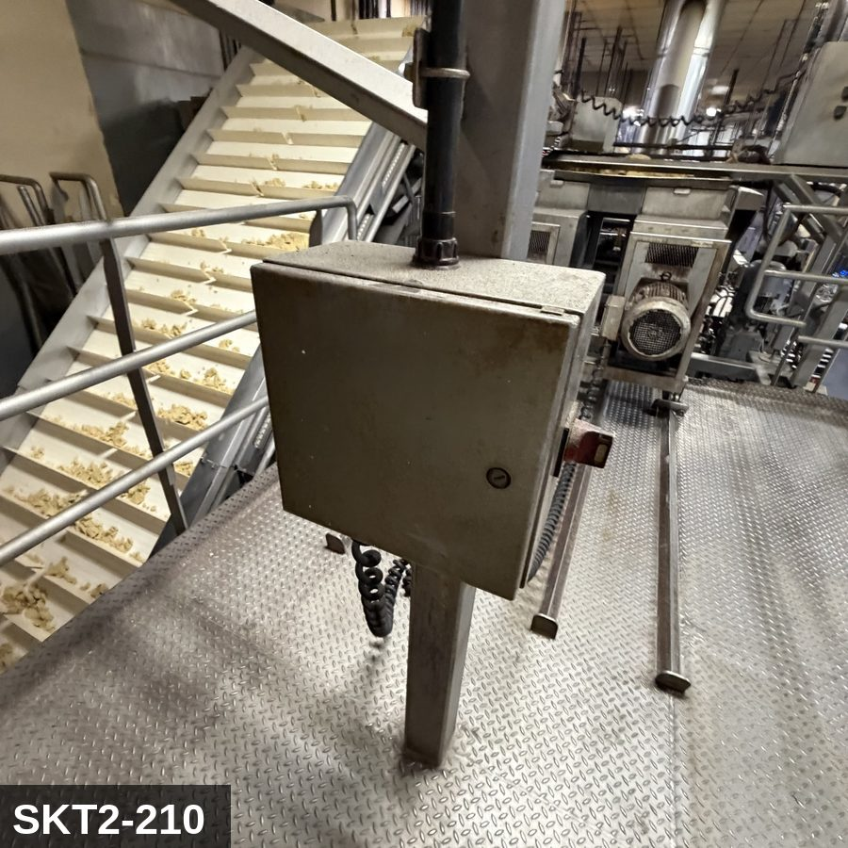 |  |  |  | 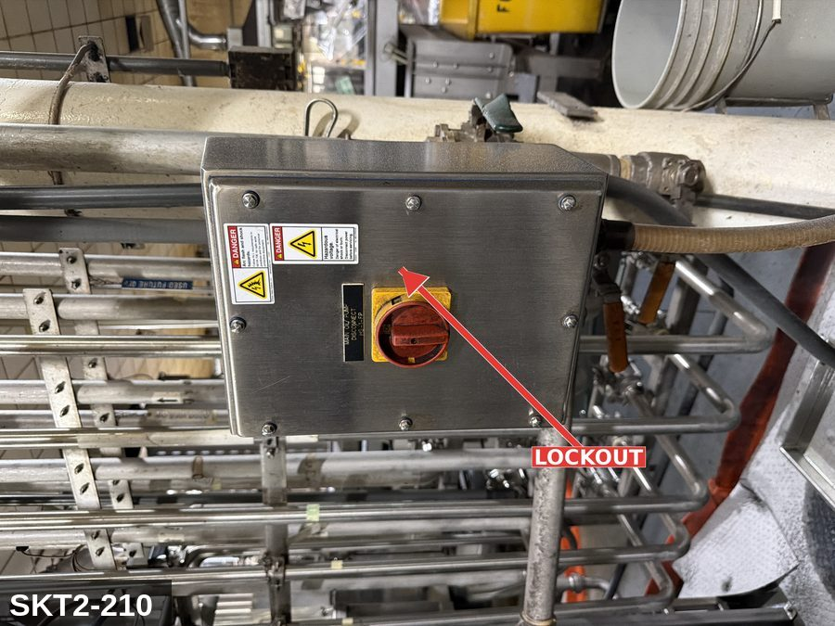

PHOTO OF EQUIPMENT |  |  |  | PHOTO OF ISOLATION / DISCONNECT
Energy Tag & Description | Isolation Procedure & Lockout Devices |  |  |  | Method of Verification
P — Pneumatic ISOLATE ENERGY TAG & DESCRIPTION — P: (HOPPER_GRAVITY/P) — detail pending; populate in loto_templates.TAG_BODY. | ISOLATION PROCEDURE — PNEUMATIC: 1. After electrical isolation, locate the pneumatic supply isolation valve serving Flour Receiver (SKT2-210) — typically wall-mounted at the equipment FRL. 2. Close the air supply valve fully. 3. Apply a ball-valve lockout device and a personal padlock in the CLOSED position. 4. Apply a lockout tag. 5. Bleed residual pressure from the system using the dedicated bleed port or by manually cycling the directional control valve. 6. Confirm all cylinders have moved to their de-energized rest position. 7. Per ASME B20.1, any vertically-acting cylinder supporting a load requires an independent mechanical drop-stop in addition to pneumatic isolation. |  |  |  | METHOD OF VERIFICATION — PNEUMATIC: 1. Verify the air supply isolation valve is closed and locked. 2. Confirm all pressure gauges downstream of the lockout valve read 0 PSI. 3. Attempt to cycle each pneumatic actuator from the control panel — confirm no movement. 4. Physically operate the manual override on the directional control valve — confirm no movement. 5. Physically verify all padlocks are secure and tags legible.

E — Electrical ISOLATE ENERGY TAG & DESCRIPTION — E: ELECTRICAL (E) — 208V/480V to level sensors, discharge-gate motor (if motorized), controls. Some hoppers also feed a small vibrator on the conical section. | ISOLATION PROCEDURE & LOCKOUT DEVICES — ELECTRICAL: 1. Notify all affected employees that LOTO is being performed on Flour Receiver (SKT2-210). 2. Complete the current cycle and press STOP, then E-STOP. 3. Locate the main electrical disconnect serving this equipment (labeled to the equipment). 4. Open the disconnect to the OFF position. 5. Apply a lockout device through the disconnect handle. Each authorized worker applies their own personal padlock (group-lock hasp if more than one worker) per Cal/OSHA §3314(k). 6. Apply a lockout tag with date, time, name, and reason. 7. If the equipment uses servo drives or VFDs, allow 5 minutes for DC-bus capacitors to discharge before opening any drive enclosure. |  |  |  | METHOD OF VERIFICATION — ELECTRICAL: 1. Use a calibrated voltage tester following the test-before-touch protocol per OSHA 1910.333: test the meter on a known live source, test the disconnect line/load terminals, then re-test the meter on the known live source. 2. Verify zero voltage at the motor or servo terminals downstream of the disconnect. 3. For servo drives / VFDs: confirm DC-bus capacitors have discharged (5-minute minimum) before opening drive enclosure. 4. Attempt to start the equipment from the control panel and HMI — confirm no response. 5. Physically verify all padlocks are secure and lockout tags are legible.

M — Mechanical ISOLATE ENERGY TAG & DESCRIPTION — M: MECHANICAL (M) — Discharge-gate actuator; vibrator on the cone (if fitted). Pinch points at the gate. | ISOLATION PROCEDURE — MECHANICAL: 1. After electrical isolation per the E procedure, manually verify all rotating/reciprocating components of Flour Receiver (SKT2-210) have completely stopped. 2. Identify residual stored mechanical energy: chain tension, eccentric flywheel/cam momentum, spring-loaded covers and doors. 3. Block, chock, or pin any component that could move under its own weight or stored energy. 4. Where applicable install drive-shaft pins or transmission locks; release belt/chain tension before reaching past the guarding. 5. Apply a lockout tag at the point of mechanical work identifying the worker and the hazard. Cal/OSHA §3314 construes 'minor servicing' narrowly — default to full LOTO including mechanical blocking; do NOT rely solely on the electrical disconnect. |  |  |  | METHOD OF VERIFICATION — MECHANICAL: 1. Visually confirm all rotating and reciprocating components have completely stopped — full coast-down completed. 2. For high-speed servo equipment (case packers, palletizers): wait the manufacturer-specified coast-down before reaching past the guarding. 3. Attempt to manually rotate drive shafts at the input side or jog the system — confirm no movement or kickback. 4. Physically inspect blocks, chocks, or pins for engagement. 5. Confirm belt/chain tension has been released where applicable.

LOCKOUT REMOVAL PROCESS
1. Notify all AFFECTED employees that lockout is being removed 2. Inspect the work area to ensure tools and items have been removed 3. Verify that all employees are clear of the equipment 4. Verify that controls are in the neutral or off position |  |  |  | 5. Remove lockout devices, locks, and tags 6. Re-energize the equipment 7. Notify all AFFECTED employees that the equipment is back in service

Spanish translation on reverse — print double-sided.
Signature |  | Date |  | Dept |  |  | See PM Store in PT Folder

PROCEDIMIENTO DE BLOQUEO/ETIQUETADO
[ES] Fecha: 2026-08-29 · Escanee para placa digital
BORRADOR — NO REVISADO · traducción sin revisar
EQUIPO: SKT2-210 (Flour Receiver - Tortilla TC 2) |  |  |  |  |  | Tortilla Tc 2
¡MANTÉNGASE ALEJADO! VOLTAJE PELIGROSO Y PIEZAS EN MOVIMIENTO
Este equipo debe bloquearse y etiquetarse antes de darle servicio o mantenimiento. Siga el procedimiento a continuación para aislar todas las fuentes de energía.
PROPÓSITO |  |  |  |  | PROCESO DE APLICACIÓN DE BLOQUEO
Este procedimiento establece los requisitos mínimos para el bloqueo de los dispositivos de aislamiento de energía. Garantiza que el equipo se detenga, se aísle de todas las fuentes de energía potencialmente peligrosas y se bloquee antes de realizar actividades de servicio o mantenimiento. |  |  |  |  | 1. Comunicar a todos los empleados AFECTADOS 2. Apagar el equipo usando procedimientos normales de parada 3. Aislar las fuentes de energía 4. Aplicar dispositivos de bloqueo, candados y etiquetas 5. Liberar toda la energía almacenada 6. Verificar que el equipo esté desenergizado intentando arrancarlo 7. Después de la prueba, colocar los controles en posición neutral

CÓDIGOS DE COLOR
E = Eléctrico | G = Gas |  | H = Hidráulico | P = Neumático |  | M = Mecánico |  | T = Térmico
W = Agua | S = Vapor |  | V = Válvula | CG = Gas Comprimido |  | CP = Panel Control |  | GR = Gravedad
IDENTIFICACIÓN DEL EQUIPO Y PROCEDIMIENTO DE AISLAMIENTO DE ENERGÍA

FOTO DEL EQUIPO |  |  |  | FOTO DE AISLAMIENTO / DESCONEXIÓN
Etiqueta y Descripción | Procedimiento de Aislamiento y Dispositivos |  |  |  | Método de Verificación
P — Neumático AISLAR ETIQUETA DE ENERGÍA Y DESCRIPCIÓN — P: (HOPPER_GRAVITY/P) — detalle pendiente; complete en loto_templates_es.TAG_BODY_ES. | PROCEDIMIENTO DE AISLAMIENTO — NEUMÁTICO: 1. Después del aislamiento eléctrico, localice la válvula de aislamiento del suministro neumático que sirve a Flour Receiver (SKT2-210) — típicamente montada en pared en el FRL del equipo. 2. Cierre la válvula de suministro de aire por completo. 3. Aplique un dispositivo de bloqueo de válvula de bola y un candado personal en la posición CERRADA. 4. Aplique etiqueta de bloqueo. 5. Purgue la presión residual del sistema usando el puerto de purga dedicado o ciclando manualmente la válvula direccional de control. 6. Confirme que todos los cilindros se han movido a su posición de reposo desenergizado. 7. Per ASME B20.1, cualquier cilindro de acción vertical que soporta una carga requiere un tope mecánico anti-caída independiente además del aislamiento neumático. |  |  |  | MÉTODO DE VERIFICACIÓN — NEUMÁTICO: 1. Verifique que la válvula de aislamiento de suministro de aire está cerrada y bloqueada. 2. Confirme que todos los manómetros aguas abajo de la válvula de bloqueo marcan 0 PSI. 3. Intente ciclar cada actuador neumático desde el panel de control — confirme que no hay movimiento. 4. Opere físicamente la anulación manual en la válvula direccional de control — confirme que no hay movimiento. 5. Verifique físicamente que todos los candados estén seguros y las etiquetas sean legibles.

E — Eléctrico AISLAR ETIQUETA DE ENERGÍA Y DESCRIPCIÓN — E: ELÉCTRICO (E) — 208V/480V a sensores de nivel, motor de compuerta de descarga (si está motorizado), controles. Algunas tolvas también alimentan un vibrador pequeño en la sección cónica. | PROCEDIMIENTO DE AISLAMIENTO Y DISPOSITIVOS DE BLOQUEO — ELÉCTRICO: 1. Notifique a todos los empleados afectados que se está realizando LOTO en Flour Receiver (SKT2-210). 2. Complete el ciclo actual y presione PARO, luego PARO DE EMERGENCIA. 3. Localice el desconectador eléctrico principal que sirve este equipo (etiquetado al equipo). 4. Abra el desconectador a la posición OFF. 5. Aplique un dispositivo de bloqueo a través de la manija del desconectador. Cada trabajador autorizado aplica su propio candado personal (broche de candado grupal si hay más de un trabajador) per Cal/OSHA §3314(k). 6. Aplique etiqueta de bloqueo con fecha, hora, nombre y razón. 7. Si el equipo usa servo-drives o VFDs, permita 5 minutos para que los capacitores del bus DC se descarguen antes de abrir cualquier gabinete de drive. |  |  |  | MÉTODO DE VERIFICACIÓN — ELÉCTRICO: 1. Use un comprobador de voltaje calibrado siguiendo el protocolo "probar antes de tocar" per OSHA 1910.333: pruebe el medidor en una fuente viva conocida, pruebe los terminales de línea/carga del desconectador, luego re-pruebe el medidor en la fuente viva conocida. 2. Verifique cero voltaje en los terminales del motor o servo aguas abajo del desconectador. 3. Para servo-drives / VFDs: confirme que los capacitores del bus DC se han descargado (5 minutos mínimo) antes de abrir el gabinete del drive. 4. Intente arrancar el equipo desde el panel de control y HMI — confirme que no hay respuesta. 5. Verifique físicamente que todos los candados estén seguros y las etiquetas de bloqueo sean legibles.

M — Mecánico AISLAR ETIQUETA DE ENERGÍA Y DESCRIPCIÓN — M: MECÁNICO (M) — Actuador de compuerta de descarga; vibrador en el cono (si está equipado). Puntos de pellizco en la compuerta. | PROCEDIMIENTO DE AISLAMIENTO — MECÁNICO: 1. Después del aislamiento eléctrico per el procedimiento E, verifique manualmente que todos los componentes rotativos/reciprocantes de Flour Receiver (SKT2-210) hayan parado completamente. 2. Identifique energía mecánica almacenada residual: tensión de cadena, inercia excéntrica de volante/leva, cubiertas y puertas accionadas por resorte. 3. Bloquee, calce o pase pasadores a cualquier componente que pudiera moverse por su propio peso o energía almacenada. 4. Donde aplique, instale pasadores en el eje de impulsión o bloqueos de transmisión; libere la tensión de banda/cadena antes de alcanzar más allá del guardado. 5. Aplique etiqueta de bloqueo en el punto de trabajo mecánico identificando al trabajador y al peligro. Cal/OSHA §3314 interpreta la excepción de "servicio menor" en forma estrecha — por defecto LOTO completo incluyendo bloqueo mecánico; NO confíe únicamente en el desconectador eléctrico. |  |  |  | MÉTODO DE VERIFICACIÓN — MECÁNICO: 1. Confirme visualmente que todos los componentes rotativos y reciprocantes han parado por completo — desaceleración completa concluida. 2. Para equipo servo de alta velocidad (empacadoras de cajas, paletizadores): espere la desaceleración especificada por el fabricante antes de alcanzar más allá del guardado. 3. Intente girar manualmente los ejes de impulsión en el lado de entrada o impulsar el sistema — confirme que no hay movimiento ni retroceso. 4. Inspeccione físicamente los bloques, calzas o pasadores en su acoplamiento. 5. Confirme que la tensión de banda/cadena ha sido liberada donde aplique.

PROCESO DE REMOCIÓN DE BLOQUEO
1. Notificar a todos los empleados AFECTADOS que se está retirando el bloqueo 2. Inspeccionar el área de trabajo para asegurar que se hayan retirado herramientas y objetos 3. Verificar que todos los empleados estén lejos del equipo 4. Verificar que los controles estén en posición neutral o apagada |  |  |  | 5. Retirar los dispositivos de bloqueo, candados y etiquetas 6. Volver a energizar el equipo 7. Notificar a los empleados AFECTADOS que el equipo está de vuelta en servicio

Traducción al inglés al reverso — imprimir a doble cara.
Firma |  | Fecha |  | Depto |  |  | Ver PM Store en carpeta PT

LOCKOUT/TAGOUT PROCEDURE
[EN] Date: 2026-08-29 · Scan for digital placard
EQUIPMENT: SKT2-220 (Column Screw Lift - Tortilla TC 2) |  |  |  |  |  | Tortilla Tc 2
KEEP OUT! HAZARDOUS VOLTAGE AND MOVING PARTS
This equipment must be locked out and tagged out before servicing or maintenance. Follow the procedure below to isolate all energy sources.
PURPOSE |  |  |  |  | LOCKOUT APPLICATION PROCESS
This procedure establishes the minimum requirements for lockout of energy-isolating devices. It ensures equipment is stopped, isolated from all potentially hazardous energy sources, and locked out before any servicing or maintenance activities are performed. |  |  |  |  | 1. Communicate to all AFFECTED employees 2. Shut down the equipment using normal stopping procedures 3. Isolate energy sources 4. Apply lockout devices, locks, and tags 5. Release all stored energy 6. Verify equipment is de-energized by attempting to start up 7. After test, place controls in a neutral position

COLOR CODES
E = Electrical | G = Gas |  | H = Hydraulic | P = Pneumatic |  | M = Mechanical |  | T = Thermal
W = Water | S = Steam |  | V = Valve | CG = Compressed Gas |  | CP = Control Panel |  | GR = Gravity
EQUIPMENT IDENTIFICATION AND ENERGY ISOLATION PROCEDURE
 |  |  |  | 

PHOTO OF EQUIPMENT |  |  |  | PHOTO OF ISOLATION / DISCONNECT
Energy Tag & Description | Isolation Procedure & Lockout Devices |  |  |  | Method of Verification
E — Electrical ISOLATE ENERGY TAG & DESCRIPTION — E: ELECTRICAL (E) — 208V/480V to drive motor, VFD, controls. | ISOLATION PROCEDURE & LOCKOUT DEVICES — ELECTRICAL: 1. Notify all affected employees that LOTO is being performed on Column Screw Lift (SKT2-220). 2. Complete the current cycle and press STOP, then E-STOP. 3. Locate the main electrical disconnect serving this equipment (labeled to the equipment). 4. Open the disconnect to the OFF position. 5. Apply a lockout device through the disconnect handle. Each authorized worker applies their own personal padlock (group-lock hasp if more than one worker) per Cal/OSHA §3314(k). 6. Apply a lockout tag with date, time, name, and reason. 7. If the equipment uses servo drives or VFDs, allow 5 minutes for DC-bus capacitors to discharge before opening any drive enclosure. |  |  |  | METHOD OF VERIFICATION — ELECTRICAL: 1. Use a calibrated voltage tester following the test-before-touch protocol per OSHA 1910.333: test the meter on a known live source, test the disconnect line/load terminals, then re-test the meter on the known live source. 2. Verify zero voltage at the motor or servo terminals downstream of the disconnect. 3. For servo drives / VFDs: confirm DC-bus capacitors have discharged (5-minute minimum) before opening drive enclosure. 4. Attempt to start the equipment from the control panel and HMI — confirm no response. 5. Physically verify all padlocks are secure and lockout tags are legible.

CG — Compressed Gas ISOLATE ENERGY TAG & DESCRIPTION — CG: (SCREW_CONV/CG) — detail pending; populate in loto_templates.TAG_BODY. | ISOLATION PROCEDURE — CONTROL GRAVITY: 1. After electrical and mechanical isolation, identify all elevated or stacked masses on Column Screw Lift (SKT2-220) that can descend under gravity. 2. Lower the elevated component fully OR install a rated mechanical drop-stop / safety strut. 3. NEVER rely on hydraulic cylinders, pneumatic cylinders, electric brakes, or drive belts to hold an elevated load while LOTO is in place — these are NOT load-holding devices for service work. 4. Verify the drop-stop / strut is rated for the actual load. 5. Apply a lockout tag to the drop-stop / strut identifying the worker. |  |  |  | METHOD OF VERIFICATION — CONTROL GRAVITY: 1. Physically confirm the elevated mass is either fully lowered to its mechanical bottom hard stop OR a rated mechanical drop-stop / safety strut is engaged. 2. Verify the drop-stop is rated for the actual load (stamped capacity ≥ equipment weight). 3. Visually inspect the drop-stop engagement — no gap between the support and the elevated mass. 4. Tap-test or shake-test the support to confirm it is bearing load. 5. Confirm the drop-stop has its own lockout tag attached so it cannot be removed by anyone other than the authorized worker.

M — Mechanical ISOLATE ENERGY TAG & DESCRIPTION — M: MECHANICAL (M) — Auger/screw flighting inside the enclosed tube. Severe entanglement hazard at the drive end and through any inspection port. | ISOLATION PROCEDURE — MECHANICAL: 1. After electrical isolation per the E procedure, manually verify all rotating/reciprocating components of Column Screw Lift (SKT2-220) have completely stopped. 2. Identify residual stored mechanical energy: chain tension, eccentric flywheel/cam momentum, spring-loaded covers and doors. 3. Block, chock, or pin any component that could move under its own weight or stored energy. 4. Where applicable install drive-shaft pins or transmission locks; release belt/chain tension before reaching past the guarding. 5. Apply a lockout tag at the point of mechanical work identifying the worker and the hazard. Cal/OSHA §3314 construes 'minor servicing' narrowly — default to full LOTO including mechanical blocking; do NOT rely solely on the electrical disconnect. |  |  |  | METHOD OF VERIFICATION — MECHANICAL: 1. Visually confirm all rotating and reciprocating components have completely stopped — full coast-down completed. 2. For high-speed servo equipment (case packers, palletizers): wait the manufacturer-specified coast-down before reaching past the guarding. 3. Attempt to manually rotate drive shafts at the input side or jog the system — confirm no movement or kickback. 4. Physically inspect blocks, chocks, or pins for engagement. 5. Confirm belt/chain tension has been released where applicable.

LOCKOUT REMOVAL PROCESS
1. Notify all AFFECTED employees that lockout is being removed 2. Inspect the work area to ensure tools and items have been removed 3. Verify that all employees are clear of the equipment 4. Verify that controls are in the neutral or off position |  |  |  | 5. Remove lockout devices, locks, and tags 6. Re-energize the equipment 7. Notify all AFFECTED employees that the equipment is back in service

Spanish translation on reverse — print double-sided.
Signature |  | Date |  | Dept |  |  | See PM Store in PT Folder

PROCEDIMIENTO DE BLOQUEO/ETIQUETADO
[ES] Fecha: 2026-08-29 · Escanee para placa digital
BORRADOR — NO REVISADO · traducción sin revisar
EQUIPO: SKT2-220 (Column Screw Lift - Tortilla TC 2) |  |  |  |  |  | Tortilla Tc 2
¡MANTÉNGASE ALEJADO! VOLTAJE PELIGROSO Y PIEZAS EN MOVIMIENTO
Este equipo debe bloquearse y etiquetarse antes de darle servicio o mantenimiento. Siga el procedimiento a continuación para aislar todas las fuentes de energía.
PROPÓSITO |  |  |  |  | PROCESO DE APLICACIÓN DE BLOQUEO
Este procedimiento establece los requisitos mínimos para el bloqueo de los dispositivos de aislamiento de energía. Garantiza que el equipo se detenga, se aísle de todas las fuentes de energía potencialmente peligrosas y se bloquee antes de realizar actividades de servicio o mantenimiento. |  |  |  |  | 1. Comunicar a todos los empleados AFECTADOS 2. Apagar el equipo usando procedimientos normales de parada 3. Aislar las fuentes de energía 4. Aplicar dispositivos de bloqueo, candados y etiquetas 5. Liberar toda la energía almacenada 6. Verificar que el equipo esté desenergizado intentando arrancarlo 7. Después de la prueba, colocar los controles en posición neutral

CÓDIGOS DE COLOR
E = Eléctrico | G = Gas |  | H = Hidráulico | P = Neumático |  | M = Mecánico |  | T = Térmico
W = Agua | S = Vapor |  | V = Válvula | CG = Gas Comprimido |  | CP = Panel Control |  | GR = Gravedad
IDENTIFICACIÓN DEL EQUIPO Y PROCEDIMIENTO DE AISLAMIENTO DE ENERGÍA

FOTO DEL EQUIPO |  |  |  | FOTO DE AISLAMIENTO / DESCONEXIÓN
Etiqueta y Descripción | Procedimiento de Aislamiento y Dispositivos |  |  |  | Método de Verificación
E — Eléctrico AISLAR ETIQUETA DE ENERGÍA Y DESCRIPCIÓN — E: ELÉCTRICO (E) — 208V/480V al motor de impulsión, VFD, controles. | PROCEDIMIENTO DE AISLAMIENTO Y DISPOSITIVOS DE BLOQUEO — ELÉCTRICO: 1. Notifique a todos los empleados afectados que se está realizando LOTO en Column Screw Lift (SKT2-220). 2. Complete el ciclo actual y presione PARO, luego PARO DE EMERGENCIA. 3. Localice el desconectador eléctrico principal que sirve este equipo (etiquetado al equipo). 4. Abra el desconectador a la posición OFF. 5. Aplique un dispositivo de bloqueo a través de la manija del desconectador. Cada trabajador autorizado aplica su propio candado personal (broche de candado grupal si hay más de un trabajador) per Cal/OSHA §3314(k). 6. Aplique etiqueta de bloqueo con fecha, hora, nombre y razón. 7. Si el equipo usa servo-drives o VFDs, permita 5 minutos para que los capacitores del bus DC se descarguen antes de abrir cualquier gabinete de drive. |  |  |  | MÉTODO DE VERIFICACIÓN — ELÉCTRICO: 1. Use un comprobador de voltaje calibrado siguiendo el protocolo "probar antes de tocar" per OSHA 1910.333: pruebe el medidor en una fuente viva conocida, pruebe los terminales de línea/carga del desconectador, luego re-pruebe el medidor en la fuente viva conocida. 2. Verifique cero voltaje en los terminales del motor o servo aguas abajo del desconectador. 3. Para servo-drives / VFDs: confirme que los capacitores del bus DC se han descargado (5 minutos mínimo) antes de abrir el gabinete del drive. 4. Intente arrancar el equipo desde el panel de control y HMI — confirme que no hay respuesta. 5. Verifique físicamente que todos los candados estén seguros y las etiquetas de bloqueo sean legibles.

CG — Gas Comprimido AISLAR ETIQUETA DE ENERGÍA Y DESCRIPCIÓN — CG: (SCREW_CONV/CG) — detalle pendiente; complete en loto_templates_es.TAG_BODY_ES. | PROCEDIMIENTO DE AISLAMIENTO — CONTROL DE GRAVEDAD: 1. Después del aislamiento eléctrico y mecánico, identifique todas las masas elevadas o apiladas en Column Screw Lift (SKT2-220) que pudieran descender por gravedad. 2. Baje el componente elevado por completo O instale un tope mecánico anti-caída / puntal de seguridad calificado. 3. NUNCA confíe en cilindros hidráulicos, cilindros neumáticos, frenos eléctricos o bandas de impulsión para sostener una carga elevada mientras hay LOTO en su lugar — estos NO son dispositivos de soporte de carga para trabajo de servicio. 4. Verifique que el tope/puntal anti-caída esté calificado para la carga real. 5. Aplique etiqueta de bloqueo al tope/puntal anti-caída identificando al trabajador. |  |  |  | MÉTODO DE VERIFICACIÓN — CONTROL DE GRAVEDAD: 1. Confirme físicamente que la masa elevada está completamente bajada hasta su tope mecánico de fondo O hay un tope mecánico anti-caída / puntal de seguridad calificado acoplado. 2. Verifique que el tope anti-caída esté calificado para la carga real (capacidad estampada ≥ peso del equipo). 3. Inspeccione visualmente el acoplamiento del tope anti-caída — sin espacio entre el soporte y la masa elevada. 4. Realice prueba de golpeo o sacudida del soporte para confirmar que está soportando la carga. 5. Confirme que el tope anti-caída tiene su propia etiqueta de bloqueo adjunta para que no pueda ser removido por nadie más que el trabajador autorizado.

M — Mecánico AISLAR ETIQUETA DE ENERGÍA Y DESCRIPCIÓN — M: MECÁNICO (M) — Tornillo sinfín dentro del tubo cerrado. Peligro severo de atrapamiento en el extremo de impulsión y a través de cualquier puerto de inspección. | PROCEDIMIENTO DE AISLAMIENTO — MECÁNICO: 1. Después del aislamiento eléctrico per el procedimiento E, verifique manualmente que todos los componentes rotativos/reciprocantes de Column Screw Lift (SKT2-220) hayan parado completamente. 2. Identifique energía mecánica almacenada residual: tensión de cadena, inercia excéntrica de volante/leva, cubiertas y puertas accionadas por resorte. 3. Bloquee, calce o pase pasadores a cualquier componente que pudiera moverse por su propio peso o energía almacenada. 4. Donde aplique, instale pasadores en el eje de impulsión o bloqueos de transmisión; libere la tensión de banda/cadena antes de alcanzar más allá del guardado. 5. Aplique etiqueta de bloqueo en el punto de trabajo mecánico identificando al trabajador y al peligro. Cal/OSHA §3314 interpreta la excepción de "servicio menor" en forma estrecha — por defecto LOTO completo incluyendo bloqueo mecánico; NO confíe únicamente en el desconectador eléctrico. |  |  |  | MÉTODO DE VERIFICACIÓN — MECÁNICO: 1. Confirme visualmente que todos los componentes rotativos y reciprocantes han parado por completo — desaceleración completa concluida. 2. Para equipo servo de alta velocidad (empacadoras de cajas, paletizadores): espere la desaceleración especificada por el fabricante antes de alcanzar más allá del guardado. 3. Intente girar manualmente los ejes de impulsión en el lado de entrada o impulsar el sistema — confirme que no hay movimiento ni retroceso. 4. Inspeccione físicamente los bloques, calzas o pasadores en su acoplamiento. 5. Confirme que la tensión de banda/cadena ha sido liberada donde aplique.

PROCESO DE REMOCIÓN DE BLOQUEO
1. Notificar a todos los empleados AFECTADOS que se está retirando el bloqueo 2. Inspeccionar el área de trabajo para asegurar que se hayan retirado herramientas y objetos 3. Verificar que todos los empleados estén lejos del equipo 4. Verificar que los controles estén en posición neutral o apagada |  |  |  | 5. Retirar los dispositivos de bloqueo, candados y etiquetas 6. Volver a energizar el equipo 7. Notificar a los empleados AFECTADOS que el equipo está de vuelta en servicio

Traducción al inglés al reverso — imprimir a doble cara.
Firma |  | Fecha |  | Depto |  |  | Ver PM Store en carpeta PT

LOCKOUT/TAGOUT PROCEDURE
[EN] Date: 2026-08-29 · Scan for digital placard
EQUIPMENT: SKT2-220-1 (Aux Mixer #1 - Tortilla TC 2) |  |  |  |  |  | Tortilla Tc 2
KEEP OUT! HAZARDOUS VOLTAGE AND MOVING PARTS
PHOTO_FIX 2026-05-13: Was wearing SKCC-MIXER (wrong area). Repointed to SKT2-MIXER-EQ (4.1MB high-res). IP uses canonical Shaffer disconnect (302-MX-1-IP) until SKT2-specific IP is captured on field walk.
PURPOSE |  |  |  |  | LOCKOUT APPLICATION PROCESS
This procedure establishes the minimum requirements for lockout of energy-isolating devices. It ensures equipment is stopped, isolated from all potentially hazardous energy sources, and locked out before any servicing or maintenance activities are performed. |  |  |  |  | 1. Communicate to all AFFECTED employees 2. Shut down the equipment using normal stopping procedures 3. Isolate energy sources 4. Apply lockout devices, locks, and tags 5. Release all stored energy 6. Verify equipment is de-energized by attempting to start up 7. After test, place controls in a neutral position

COLOR CODES
E = Electrical | G = Gas |  | H = Hydraulic | P = Pneumatic |  | M = Mechanical |  | T = Thermal
W = Water | S = Steam |  | V = Valve | CG = Compressed Gas |  | CP = Control Panel |  | GR = Gravity
EQUIPMENT IDENTIFICATION AND ENERGY ISOLATION PROCEDURE
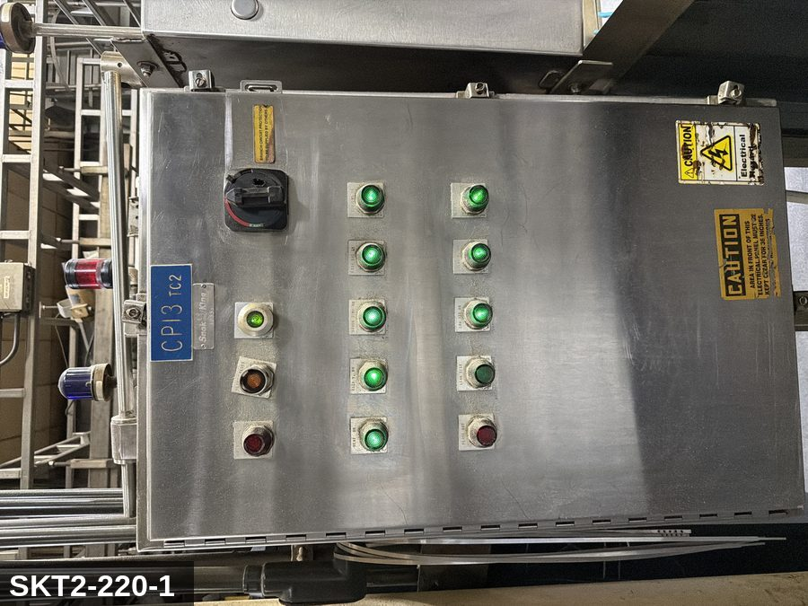 |  |  |  | 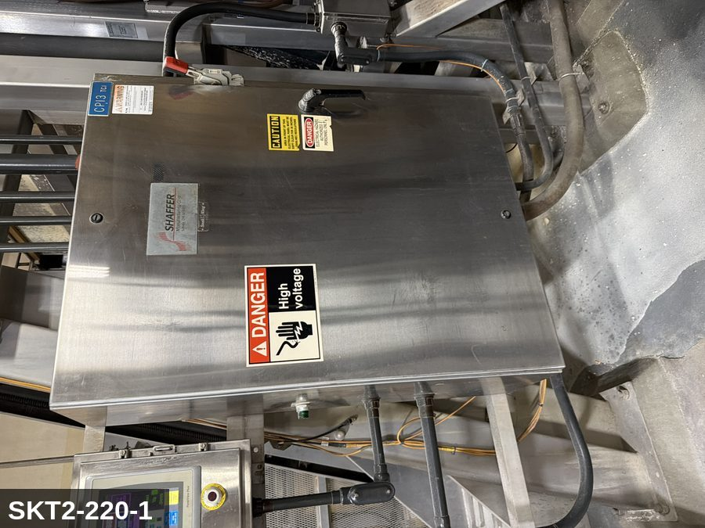

PHOTO OF EQUIPMENT |  |  |  | PHOTO OF ISOLATION / DISCONNECT
Energy Tag & Description | Isolation Procedure & Lockout Devices |  |  |  | Method of Verification
P — Pneumatic ISOLATE ENERGY TAG & DESCRIPTION — P: PNEUMATIC (P) — 80-100 PSI to discharge-gate or cover-clamp cylinders (where fitted). Stored energy in cylinders. | ISOLATION PROCEDURE — PNEUMATIC: 1. After electrical isolation, locate the pneumatic supply isolation valve serving Aux Mixer #1 (SKT2-220-1) — typically wall-mounted at the equipment FRL. 2. Close the air supply valve fully. 3. Apply a ball-valve lockout device and a personal padlock in the CLOSED position. 4. Apply a lockout tag. 5. Bleed residual pressure from the system using the dedicated bleed port or by manually cycling the directional control valve. 6. Confirm all cylinders have moved to their de-energized rest position. 7. Per ASME B20.1, any vertically-acting cylinder supporting a load requires an independent mechanical drop-stop in addition to pneumatic isolation. |  |  |  | METHOD OF VERIFICATION — PNEUMATIC: 1. Verify the air supply isolation valve is closed and locked. 2. Confirm all pressure gauges downstream of the lockout valve read 0 PSI. 3. Attempt to cycle each pneumatic actuator from the control panel — confirm no movement. 4. Physically operate the manual override on the directional control valve — confirm no movement. 5. Physically verify all padlocks are secure and tags legible.

M — Mechanical ISOLATE ENERGY TAG & DESCRIPTION — M: MECHANICAL (M) — Horizontal agitator shaft / paddles. Severe entanglement hazard inside the bowl. Hydraulic-lifted cover with stored gravity load. Significant rotating inertia — 30-60 sec coast-down after E-stop. | ISOLATION PROCEDURE — MECHANICAL: 1. After electrical isolation per the E procedure, manually verify all rotating/reciprocating components of Aux Mixer #1 (SKT2-220-1) have completely stopped. 2. Identify residual stored mechanical energy: chain tension, eccentric flywheel/cam momentum, spring-loaded covers and doors. 3. Block, chock, or pin any component that could move under its own weight or stored energy. 4. Where applicable install drive-shaft pins or transmission locks; release belt/chain tension before reaching past the guarding. 5. Apply a lockout tag at the point of mechanical work identifying the worker and the hazard. Cal/OSHA §3314 construes 'minor servicing' narrowly — default to full LOTO including mechanical blocking; do NOT rely solely on the electrical disconnect. |  |  |  | METHOD OF VERIFICATION — MECHANICAL: 1. Visually confirm all rotating and reciprocating components have completely stopped — full coast-down completed. 2. For high-speed servo equipment (case packers, palletizers): wait the manufacturer-specified coast-down before reaching past the guarding. 3. Attempt to manually rotate drive shafts at the input side or jog the system — confirm no movement or kickback. 4. Physically inspect blocks, chocks, or pins for engagement. 5. Confirm belt/chain tension has been released where applicable.

E — Electrical ISOLATE ENERGY TAG & DESCRIPTION — E: ELECTRICAL (E) — 208V/480V three-phase to mixer drive motor, gearbox, hydraulic lift pump (if cover lift), controls. | ISOLATION PROCEDURE & LOCKOUT DEVICES — ELECTRICAL: 1. Notify all affected employees that LOTO is being performed on Aux Mixer #1 (SKT2-220-1). 2. Complete the current cycle and press STOP, then E-STOP. 3. Locate the main electrical disconnect serving this equipment (labeled to the equipment). 4. Open the disconnect to the OFF position. 5. Apply a lockout device through the disconnect handle. Each authorized worker applies their own personal padlock (group-lock hasp if more than one worker) per Cal/OSHA §3314(k). 6. Apply a lockout tag with date, time, name, and reason. 7. If the equipment uses servo drives or VFDs, allow 5 minutes for DC-bus capacitors to discharge before opening any drive enclosure. |  |  |  | METHOD OF VERIFICATION — ELECTRICAL: 1. Use a calibrated voltage tester following the test-before-touch protocol per OSHA 1910.333: test the meter on a known live source, test the disconnect line/load terminals, then re-test the meter on the known live source. 2. Verify zero voltage at the motor or servo terminals downstream of the disconnect. 3. For servo drives / VFDs: confirm DC-bus capacitors have discharged (5-minute minimum) before opening drive enclosure. 4. Attempt to start the equipment from the control panel and HMI — confirm no response. 5. Physically verify all padlocks are secure and lockout tags are legible.

LOCKOUT REMOVAL PROCESS
1. Notify all AFFECTED employees that lockout is being removed 2. Inspect the work area to ensure tools and items have been removed 3. Verify that all employees are clear of the equipment 4. Verify that controls are in the neutral or off position |  |  |  | 5. Remove lockout devices, locks, and tags 6. Re-energize the equipment 7. Notify all AFFECTED employees that the equipment is back in service

Spanish translation on reverse — print double-sided.
Signature |  | Date |  | Dept |  |  | See PM Store in PT Folder

PROCEDIMIENTO DE BLOQUEO/ETIQUETADO
[ES] Fecha: 2026-08-29 · Escanee para placa digital
BORRADOR — NO REVISADO · traducción sin revisar
EQUIPO: SKT2-220-1 (Aux Mixer #1 - Tortilla TC 2) |  |  |  |  |  | Tortilla Tc 2
¡MANTÉNGASE ALEJADO! VOLTAJE PELIGROSO Y PIEZAS EN MOVIMIENTO
PHOTO_FIX 2026-05-13: Was wearing SKCC-MIXER (wrong area). Repointed to SKT2-MIXER-EQ (4.1MB high-res). IP uses canonical Shaffer disconnect (302-MX-1-IP) until SKT2-specific IP is captured on field walk.
PROPÓSITO |  |  |  |  | PROCESO DE APLICACIÓN DE BLOQUEO
Este procedimiento establece los requisitos mínimos para el bloqueo de los dispositivos de aislamiento de energía. Garantiza que el equipo se detenga, se aísle de todas las fuentes de energía potencialmente peligrosas y se bloquee antes de realizar actividades de servicio o mantenimiento. |  |  |  |  | 1. Comunicar a todos los empleados AFECTADOS 2. Apagar el equipo usando procedimientos normales de parada 3. Aislar las fuentes de energía 4. Aplicar dispositivos de bloqueo, candados y etiquetas 5. Liberar toda la energía almacenada 6. Verificar que el equipo esté desenergizado intentando arrancarlo 7. Después de la prueba, colocar los controles en posición neutral

CÓDIGOS DE COLOR
E = Eléctrico | G = Gas |  | H = Hidráulico | P = Neumático |  | M = Mecánico |  | T = Térmico
W = Agua | S = Vapor |  | V = Válvula | CG = Gas Comprimido |  | CP = Panel Control |  | GR = Gravedad
IDENTIFICACIÓN DEL EQUIPO Y PROCEDIMIENTO DE AISLAMIENTO DE ENERGÍA

FOTO DEL EQUIPO |  |  |  | FOTO DE AISLAMIENTO / DESCONEXIÓN
Etiqueta y Descripción | Procedimiento de Aislamiento y Dispositivos |  |  |  | Método de Verificación
P — Neumático AISLAR ETIQUETA DE ENERGÍA Y DESCRIPCIÓN — P: NEUMÁTICO (P) — 80-100 PSI a los cilindros de la compuerta de descarga o la abrazadera de la tapa (cuando está equipado). Energía almacenada en cilindros. | PROCEDIMIENTO DE AISLAMIENTO — NEUMÁTICO: 1. Después del aislamiento eléctrico, localice la válvula de aislamiento del suministro neumático que sirve a Aux Mixer #1 (SKT2-220-1) — típicamente montada en pared en el FRL del equipo. 2. Cierre la válvula de suministro de aire por completo. 3. Aplique un dispositivo de bloqueo de válvula de bola y un candado personal en la posición CERRADA. 4. Aplique etiqueta de bloqueo. 5. Purgue la presión residual del sistema usando el puerto de purga dedicado o ciclando manualmente la válvula direccional de control. 6. Confirme que todos los cilindros se han movido a su posición de reposo desenergizado. 7. Per ASME B20.1, cualquier cilindro de acción vertical que soporta una carga requiere un tope mecánico anti-caída independiente además del aislamiento neumático. |  |  |  | MÉTODO DE VERIFICACIÓN — NEUMÁTICO: 1. Verifique que la válvula de aislamiento de suministro de aire está cerrada y bloqueada. 2. Confirme que todos los manómetros aguas abajo de la válvula de bloqueo marcan 0 PSI. 3. Intente ciclar cada actuador neumático desde el panel de control — confirme que no hay movimiento. 4. Opere físicamente la anulación manual en la válvula direccional de control — confirme que no hay movimiento. 5. Verifique físicamente que todos los candados estén seguros y las etiquetas sean legibles.

M — Mecánico AISLAR ETIQUETA DE ENERGÍA Y DESCRIPCIÓN — M: MECÁNICO (M) — Eje agitador horizontal / paletas. Peligro severo de atrapamiento dentro del tazón. Tapa elevada hidráulicamente con carga de gravedad almacenada. Inercia rotacional significativa — 30-60 seg de desaceleración después de paro de emergencia. | PROCEDIMIENTO DE AISLAMIENTO — MECÁNICO: 1. Después del aislamiento eléctrico per el procedimiento E, verifique manualmente que todos los componentes rotativos/reciprocantes de Aux Mixer #1 (SKT2-220-1) hayan parado completamente. 2. Identifique energía mecánica almacenada residual: tensión de cadena, inercia excéntrica de volante/leva, cubiertas y puertas accionadas por resorte. 3. Bloquee, calce o pase pasadores a cualquier componente que pudiera moverse por su propio peso o energía almacenada. 4. Donde aplique, instale pasadores en el eje de impulsión o bloqueos de transmisión; libere la tensión de banda/cadena antes de alcanzar más allá del guardado. 5. Aplique etiqueta de bloqueo en el punto de trabajo mecánico identificando al trabajador y al peligro. Cal/OSHA §3314 interpreta la excepción de "servicio menor" en forma estrecha — por defecto LOTO completo incluyendo bloqueo mecánico; NO confíe únicamente en el desconectador eléctrico. |  |  |  | MÉTODO DE VERIFICACIÓN — MECÁNICO: 1. Confirme visualmente que todos los componentes rotativos y reciprocantes han parado por completo — desaceleración completa concluida. 2. Para equipo servo de alta velocidad (empacadoras de cajas, paletizadores): espere la desaceleración especificada por el fabricante antes de alcanzar más allá del guardado. 3. Intente girar manualmente los ejes de impulsión en el lado de entrada o impulsar el sistema — confirme que no hay movimiento ni retroceso. 4. Inspeccione físicamente los bloques, calzas o pasadores en su acoplamiento. 5. Confirme que la tensión de banda/cadena ha sido liberada donde aplique.

E — Eléctrico AISLAR ETIQUETA DE ENERGÍA Y DESCRIPCIÓN — E: ELÉCTRICO (E) — 208V/480V trifásico al motor del mezclador, caja reductora, bomba hidráulica del elevador (si tiene tapa elevada), controles. | PROCEDIMIENTO DE AISLAMIENTO Y DISPOSITIVOS DE BLOQUEO — ELÉCTRICO: 1. Notifique a todos los empleados afectados que se está realizando LOTO en Aux Mixer #1 (SKT2-220-1). 2. Complete el ciclo actual y presione PARO, luego PARO DE EMERGENCIA. 3. Localice el desconectador eléctrico principal que sirve este equipo (etiquetado al equipo). 4. Abra el desconectador a la posición OFF. 5. Aplique un dispositivo de bloqueo a través de la manija del desconectador. Cada trabajador autorizado aplica su propio candado personal (broche de candado grupal si hay más de un trabajador) per Cal/OSHA §3314(k). 6. Aplique etiqueta de bloqueo con fecha, hora, nombre y razón. 7. Si el equipo usa servo-drives o VFDs, permita 5 minutos para que los capacitores del bus DC se descarguen antes de abrir cualquier gabinete de drive. |  |  |  | MÉTODO DE VERIFICACIÓN — ELÉCTRICO: 1. Use un comprobador de voltaje calibrado siguiendo el protocolo "probar antes de tocar" per OSHA 1910.333: pruebe el medidor en una fuente viva conocida, pruebe los terminales de línea/carga del desconectador, luego re-pruebe el medidor en la fuente viva conocida. 2. Verifique cero voltaje en los terminales del motor o servo aguas abajo del desconectador. 3. Para servo-drives / VFDs: confirme que los capacitores del bus DC se han descargado (5 minutos mínimo) antes de abrir el gabinete del drive. 4. Intente arrancar el equipo desde el panel de control y HMI — confirme que no hay respuesta. 5. Verifique físicamente que todos los candados estén seguros y las etiquetas de bloqueo sean legibles.

PROCESO DE REMOCIÓN DE BLOQUEO
1. Notificar a todos los empleados AFECTADOS que se está retirando el bloqueo 2. Inspeccionar el área de trabajo para asegurar que se hayan retirado herramientas y objetos 3. Verificar que todos los empleados estén lejos del equipo 4. Verificar que los controles estén en posición neutral o apagada |  |  |  | 5. Retirar los dispositivos de bloqueo, candados y etiquetas 6. Volver a energizar el equipo 7. Notificar a los empleados AFECTADOS que el equipo está de vuelta en servicio

Traducción al inglés al reverso — imprimir a doble cara.
Firma |  | Fecha |  | Depto |  |  | Ver PM Store en carpeta PT

LOCKOUT/TAGOUT PROCEDURE
[EN] Date: 2026-08-29 · Scan for digital placard
EQUIPMENT: SKT2-230 (Aux Mixer #2 - Tortilla TC 2) |  |  |  |  |  | Tortilla Tc 2
KEEP OUT! HAZARDOUS VOLTAGE AND MOVING PARTS
PHOTO_FIX 2026-05-13: Was wearing SKCC-MIXER. Repointed to SKT2-MIXER-EQ. IP canonical Shaffer until field-walk capture.
PURPOSE |  |  |  |  | LOCKOUT APPLICATION PROCESS
This procedure establishes the minimum requirements for lockout of energy-isolating devices. It ensures equipment is stopped, isolated from all potentially hazardous energy sources, and locked out before any servicing or maintenance activities are performed. |  |  |  |  | 1. Communicate to all AFFECTED employees 2. Shut down the equipment using normal stopping procedures 3. Isolate energy sources 4. Apply lockout devices, locks, and tags 5. Release all stored energy 6. Verify equipment is de-energized by attempting to start up 7. After test, place controls in a neutral position

COLOR CODES
E = Electrical | G = Gas |  | H = Hydraulic | P = Pneumatic |  | M = Mechanical |  | T = Thermal
W = Water | S = Steam |  | V = Valve | CG = Compressed Gas |  | CP = Control Panel |  | GR = Gravity
EQUIPMENT IDENTIFICATION AND ENERGY ISOLATION PROCEDURE
 |  |  |  | 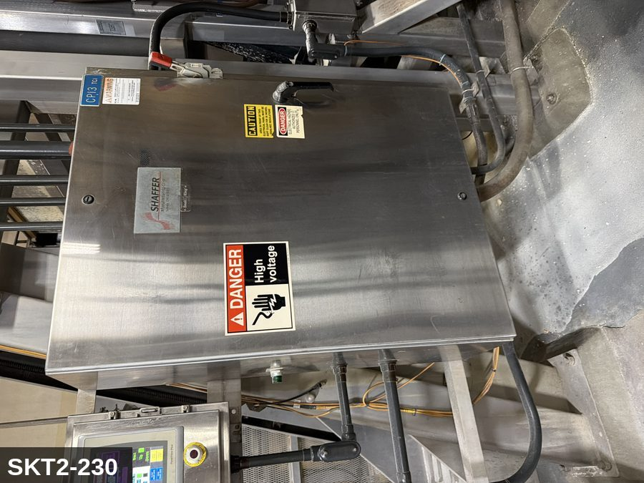

PHOTO OF EQUIPMENT |  |  |  | PHOTO OF ISOLATION / DISCONNECT
Energy Tag & Description | Isolation Procedure & Lockout Devices |  |  |  | Method of Verification
P — Pneumatic ISOLATE ENERGY TAG & DESCRIPTION — P: PNEUMATIC (P) — 80-100 PSI to discharge-gate or cover-clamp cylinders (where fitted). Stored energy in cylinders. | ISOLATION PROCEDURE — PNEUMATIC: 1. After electrical isolation, locate the pneumatic supply isolation valve serving Aux Mixer #2 (SKT2-230) — typically wall-mounted at the equipment FRL. 2. Close the air supply valve fully. 3. Apply a ball-valve lockout device and a personal padlock in the CLOSED position. 4. Apply a lockout tag. 5. Bleed residual pressure from the system using the dedicated bleed port or by manually cycling the directional control valve. 6. Confirm all cylinders have moved to their de-energized rest position. 7. Per ASME B20.1, any vertically-acting cylinder supporting a load requires an independent mechanical drop-stop in addition to pneumatic isolation. |  |  |  | METHOD OF VERIFICATION — PNEUMATIC: 1. Verify the air supply isolation valve is closed and locked. 2. Confirm all pressure gauges downstream of the lockout valve read 0 PSI. 3. Attempt to cycle each pneumatic actuator from the control panel — confirm no movement. 4. Physically operate the manual override on the directional control valve — confirm no movement. 5. Physically verify all padlocks are secure and tags legible.

M — Mechanical ISOLATE ENERGY TAG & DESCRIPTION — M: MECHANICAL (M) — Horizontal agitator shaft / paddles. Severe entanglement hazard inside the bowl. Hydraulic-lifted cover with stored gravity load. Significant rotating inertia — 30-60 sec coast-down after E-stop. | ISOLATION PROCEDURE — MECHANICAL: 1. After electrical isolation per the E procedure, manually verify all rotating/reciprocating components of Aux Mixer #2 (SKT2-230) have completely stopped. 2. Identify residual stored mechanical energy: chain tension, eccentric flywheel/cam momentum, spring-loaded covers and doors. 3. Block, chock, or pin any component that could move under its own weight or stored energy. 4. Where applicable install drive-shaft pins or transmission locks; release belt/chain tension before reaching past the guarding. 5. Apply a lockout tag at the point of mechanical work identifying the worker and the hazard. Cal/OSHA §3314 construes 'minor servicing' narrowly — default to full LOTO including mechanical blocking; do NOT rely solely on the electrical disconnect. |  |  |  | METHOD OF VERIFICATION — MECHANICAL: 1. Visually confirm all rotating and reciprocating components have completely stopped — full coast-down completed. 2. For high-speed servo equipment (case packers, palletizers): wait the manufacturer-specified coast-down before reaching past the guarding. 3. Attempt to manually rotate drive shafts at the input side or jog the system — confirm no movement or kickback. 4. Physically inspect blocks, chocks, or pins for engagement. 5. Confirm belt/chain tension has been released where applicable.

E — Electrical ISOLATE ENERGY TAG & DESCRIPTION — E: ELECTRICAL (E) — 208V/480V three-phase to mixer drive motor, gearbox, hydraulic lift pump (if cover lift), controls. | ISOLATION PROCEDURE & LOCKOUT DEVICES — ELECTRICAL: 1. Notify all affected employees that LOTO is being performed on Aux Mixer #2 (SKT2-230). 2. Complete the current cycle and press STOP, then E-STOP. 3. Locate the main electrical disconnect serving this equipment (labeled to the equipment). 4. Open the disconnect to the OFF position. 5. Apply a lockout device through the disconnect handle. Each authorized worker applies their own personal padlock (group-lock hasp if more than one worker) per Cal/OSHA §3314(k). 6. Apply a lockout tag with date, time, name, and reason. 7. If the equipment uses servo drives or VFDs, allow 5 minutes for DC-bus capacitors to discharge before opening any drive enclosure. |  |  |  | METHOD OF VERIFICATION — ELECTRICAL: 1. Use a calibrated voltage tester following the test-before-touch protocol per OSHA 1910.333: test the meter on a known live source, test the disconnect line/load terminals, then re-test the meter on the known live source. 2. Verify zero voltage at the motor or servo terminals downstream of the disconnect. 3. For servo drives / VFDs: confirm DC-bus capacitors have discharged (5-minute minimum) before opening drive enclosure. 4. Attempt to start the equipment from the control panel and HMI — confirm no response. 5. Physically verify all padlocks are secure and lockout tags are legible.

LOCKOUT REMOVAL PROCESS
1. Notify all AFFECTED employees that lockout is being removed 2. Inspect the work area to ensure tools and items have been removed 3. Verify that all employees are clear of the equipment 4. Verify that controls are in the neutral or off position |  |  |  | 5. Remove lockout devices, locks, and tags 6. Re-energize the equipment 7. Notify all AFFECTED employees that the equipment is back in service

Spanish translation on reverse — print double-sided.
Signature |  | Date |  | Dept |  |  | See PM Store in PT Folder

PROCEDIMIENTO DE BLOQUEO/ETIQUETADO
[ES] Fecha: 2026-08-29 · Escanee para placa digital
BORRADOR — NO REVISADO · traducción sin revisar
EQUIPO: SKT2-230 (Aux Mixer #2 - Tortilla TC 2) |  |  |  |  |  | Tortilla Tc 2
¡MANTÉNGASE ALEJADO! VOLTAJE PELIGROSO Y PIEZAS EN MOVIMIENTO
PHOTO_FIX 2026-05-13: Was wearing SKCC-MIXER. Repointed to SKT2-MIXER-EQ. IP canonical Shaffer until field-walk capture.
PROPÓSITO |  |  |  |  | PROCESO DE APLICACIÓN DE BLOQUEO
Este procedimiento establece los requisitos mínimos para el bloqueo de los dispositivos de aislamiento de energía. Garantiza que el equipo se detenga, se aísle de todas las fuentes de energía potencialmente peligrosas y se bloquee antes de realizar actividades de servicio o mantenimiento. |  |  |  |  | 1. Comunicar a todos los empleados AFECTADOS 2. Apagar el equipo usando procedimientos normales de parada 3. Aislar las fuentes de energía 4. Aplicar dispositivos de bloqueo, candados y etiquetas 5. Liberar toda la energía almacenada 6. Verificar que el equipo esté desenergizado intentando arrancarlo 7. Después de la prueba, colocar los controles en posición neutral

CÓDIGOS DE COLOR
E = Eléctrico | G = Gas |  | H = Hidráulico | P = Neumático |  | M = Mecánico |  | T = Térmico
W = Agua | S = Vapor |  | V = Válvula | CG = Gas Comprimido |  | CP = Panel Control |  | GR = Gravedad
IDENTIFICACIÓN DEL EQUIPO Y PROCEDIMIENTO DE AISLAMIENTO DE ENERGÍA

FOTO DEL EQUIPO |  |  |  | FOTO DE AISLAMIENTO / DESCONEXIÓN
Etiqueta y Descripción | Procedimiento de Aislamiento y Dispositivos |  |  |  | Método de Verificación
P — Neumático AISLAR ETIQUETA DE ENERGÍA Y DESCRIPCIÓN — P: NEUMÁTICO (P) — 80-100 PSI a los cilindros de la compuerta de descarga o la abrazadera de la tapa (cuando está equipado). Energía almacenada en cilindros. | PROCEDIMIENTO DE AISLAMIENTO — NEUMÁTICO: 1. Después del aislamiento eléctrico, localice la válvula de aislamiento del suministro neumático que sirve a Aux Mixer #2 (SKT2-230) — típicamente montada en pared en el FRL del equipo. 2. Cierre la válvula de suministro de aire por completo. 3. Aplique un dispositivo de bloqueo de válvula de bola y un candado personal en la posición CERRADA. 4. Aplique etiqueta de bloqueo. 5. Purgue la presión residual del sistema usando el puerto de purga dedicado o ciclando manualmente la válvula direccional de control. 6. Confirme que todos los cilindros se han movido a su posición de reposo desenergizado. 7. Per ASME B20.1, cualquier cilindro de acción vertical que soporta una carga requiere un tope mecánico anti-caída independiente además del aislamiento neumático. |  |  |  | MÉTODO DE VERIFICACIÓN — NEUMÁTICO: 1. Verifique que la válvula de aislamiento de suministro de aire está cerrada y bloqueada. 2. Confirme que todos los manómetros aguas abajo de la válvula de bloqueo marcan 0 PSI. 3. Intente ciclar cada actuador neumático desde el panel de control — confirme que no hay movimiento. 4. Opere físicamente la anulación manual en la válvula direccional de control — confirme que no hay movimiento. 5. Verifique físicamente que todos los candados estén seguros y las etiquetas sean legibles.

M — Mecánico AISLAR ETIQUETA DE ENERGÍA Y DESCRIPCIÓN — M: MECÁNICO (M) — Eje agitador horizontal / paletas. Peligro severo de atrapamiento dentro del tazón. Tapa elevada hidráulicamente con carga de gravedad almacenada. Inercia rotacional significativa — 30-60 seg de desaceleración después de paro de emergencia. | PROCEDIMIENTO DE AISLAMIENTO — MECÁNICO: 1. Después del aislamiento eléctrico per el procedimiento E, verifique manualmente que todos los componentes rotativos/reciprocantes de Aux Mixer #2 (SKT2-230) hayan parado completamente. 2. Identifique energía mecánica almacenada residual: tensión de cadena, inercia excéntrica de volante/leva, cubiertas y puertas accionadas por resorte. 3. Bloquee, calce o pase pasadores a cualquier componente que pudiera moverse por su propio peso o energía almacenada. 4. Donde aplique, instale pasadores en el eje de impulsión o bloqueos de transmisión; libere la tensión de banda/cadena antes de alcanzar más allá del guardado. 5. Aplique etiqueta de bloqueo en el punto de trabajo mecánico identificando al trabajador y al peligro. Cal/OSHA §3314 interpreta la excepción de "servicio menor" en forma estrecha — por defecto LOTO completo incluyendo bloqueo mecánico; NO confíe únicamente en el desconectador eléctrico. |  |  |  | MÉTODO DE VERIFICACIÓN — MECÁNICO: 1. Confirme visualmente que todos los componentes rotativos y reciprocantes han parado por completo — desaceleración completa concluida. 2. Para equipo servo de alta velocidad (empacadoras de cajas, paletizadores): espere la desaceleración especificada por el fabricante antes de alcanzar más allá del guardado. 3. Intente girar manualmente los ejes de impulsión en el lado de entrada o impulsar el sistema — confirme que no hay movimiento ni retroceso. 4. Inspeccione físicamente los bloques, calzas o pasadores en su acoplamiento. 5. Confirme que la tensión de banda/cadena ha sido liberada donde aplique.

E — Eléctrico AISLAR ETIQUETA DE ENERGÍA Y DESCRIPCIÓN — E: ELÉCTRICO (E) — 208V/480V trifásico al motor del mezclador, caja reductora, bomba hidráulica del elevador (si tiene tapa elevada), controles. | PROCEDIMIENTO DE AISLAMIENTO Y DISPOSITIVOS DE BLOQUEO — ELÉCTRICO: 1. Notifique a todos los empleados afectados que se está realizando LOTO en Aux Mixer #2 (SKT2-230). 2. Complete el ciclo actual y presione PARO, luego PARO DE EMERGENCIA. 3. Localice el desconectador eléctrico principal que sirve este equipo (etiquetado al equipo). 4. Abra el desconectador a la posición OFF. 5. Aplique un dispositivo de bloqueo a través de la manija del desconectador. Cada trabajador autorizado aplica su propio candado personal (broche de candado grupal si hay más de un trabajador) per Cal/OSHA §3314(k). 6. Aplique etiqueta de bloqueo con fecha, hora, nombre y razón. 7. Si el equipo usa servo-drives o VFDs, permita 5 minutos para que los capacitores del bus DC se descarguen antes de abrir cualquier gabinete de drive. |  |  |  | MÉTODO DE VERIFICACIÓN — ELÉCTRICO: 1. Use un comprobador de voltaje calibrado siguiendo el protocolo "probar antes de tocar" per OSHA 1910.333: pruebe el medidor en una fuente viva conocida, pruebe los terminales de línea/carga del desconectador, luego re-pruebe el medidor en la fuente viva conocida. 2. Verifique cero voltaje en los terminales del motor o servo aguas abajo del desconectador. 3. Para servo-drives / VFDs: confirme que los capacitores del bus DC se han descargado (5 minutos mínimo) antes de abrir el gabinete del drive. 4. Intente arrancar el equipo desde el panel de control y HMI — confirme que no hay respuesta. 5. Verifique físicamente que todos los candados estén seguros y las etiquetas de bloqueo sean legibles.

PROCESO DE REMOCIÓN DE BLOQUEO
1. Notificar a todos los empleados AFECTADOS que se está retirando el bloqueo 2. Inspeccionar el área de trabajo para asegurar que se hayan retirado herramientas y objetos 3. Verificar que todos los empleados estén lejos del equipo 4. Verificar que los controles estén en posición neutral o apagada |  |  |  | 5. Retirar los dispositivos de bloqueo, candados y etiquetas 6. Volver a energizar el equipo 7. Notificar a los empleados AFECTADOS que el equipo está de vuelta en servicio

Traducción al inglés al reverso — imprimir a doble cara.
Firma |  | Fecha |  | Depto |  |  | Ver PM Store en carpeta PT

LOCKOUT/TAGOUT PROCEDURE
[EN] Date: 2026-08-29 · Scan for digital placard
EQUIPMENT: SKT2-240 (Shaffer Mixer - Tortilla TC 2) |  |  |  |  |  | Tortilla Tc 2
KEEP OUT! HAZARDOUS VOLTAGE AND MOVING PARTS
PHOTO_FIX 2026-05-13: Was wearing SKCC-MIXER (wrong brand — Cheese Curl photo on a Shaffer Mixer). Repointed to SKT2-MIXER-EQ + canonical Shaffer disconnect IP.
PURPOSE |  |  |  |  | LOCKOUT APPLICATION PROCESS
This procedure establishes the minimum requirements for lockout of energy-isolating devices. It ensures equipment is stopped, isolated from all potentially hazardous energy sources, and locked out before any servicing or maintenance activities are performed. |  |  |  |  | 1. Communicate to all AFFECTED employees 2. Shut down the equipment using normal stopping procedures 3. Isolate energy sources 4. Apply lockout devices, locks, and tags 5. Release all stored energy 6. Verify equipment is de-energized by attempting to start up 7. After test, place controls in a neutral position

COLOR CODES
E = Electrical | G = Gas |  | H = Hydraulic | P = Pneumatic |  | M = Mechanical |  | T = Thermal
W = Water | S = Steam |  | V = Valve | CG = Compressed Gas |  | CP = Control Panel |  | GR = Gravity
EQUIPMENT IDENTIFICATION AND ENERGY ISOLATION PROCEDURE
 |  |  |  | 

PHOTO OF EQUIPMENT |  |  |  | PHOTO OF ISOLATION / DISCONNECT
Energy Tag & Description | Isolation Procedure & Lockout Devices |  |  |  | Method of Verification
E — Electrical ISOLATE ELECTRICAL (E) — Shaffer Single Sigma horizontal mixer. Main drive 460 VAC 3Φ, 50–150 HP (verify nameplate). Controls 120 VAC. | ISOLATION PROCEDURE — ELECTRICAL (Shaffer Single Sigma, SKT2-240): 1. Discharge current batch; return bowl to level; lower and latch cover. 2. Stop mixer at HMI; place drive in STOP (not JOG). 3. Open the MAIN fused disconnect at the Shaffer-branded control panel labeled SKT2-240. Apply personal padlock + tag. 4. Open and lock the CONTROL-PANEL disconnect. 5. Allow agitator to come to complete rest (30–60 s). |  |  |  | METHOD OF VERIFICATION — ELECTRICAL: 1. Test-before-touch at the agitator motor terminals. 2. Attempt JOG at HMI — agitator must not move. 3. Padlocks secure on every isolation point.

M — Mechanical ISOLATE MECHANICAL (M) — Sigma agitator paddle (severe entanglement / shear). Bowl-tilt drops a load of up to 1,600 lb dough; hydraulic-supported bowl can free-fall on cylinder hose rupture. Confined-space rules apply when bowl >4 ft deep. | ISOLATION PROCEDURE — MECHANICAL (Shaffer Single Sigma, SKT2-240): 1. After electrical isolation, confirm agitator at full rest. 2. If the bowl is to remain tilted: install the manufacturer-provided BOWL SAFETY STAND before any internal work. Do NOT rely on the hydraulic cylinder to hold the bowl. 3. For internal entry: confined-space program required when bowl >4 ft deep. 4. Apply mechanical-isolation tag. |  |  |  | METHOD OF VERIFICATION — MECHANICAL: 1. Visually confirm agitator zero rotation. 2. Bowl safety stand engaged and pinned. 3. Cover interlock — DO NOT rely on as energy isolation; it is a guard only.

H — Hydraulic ISOLATE HYDRAULIC (H) — Shaffer bowl-tilt cylinders, 1,500–2,200 psig working pressure. The hydraulic-supported bowl can free-fall on cylinder hose rupture — install bowl safety stand before any work under bowl. | ISOLATION PROCEDURE — HYDRAULIC (Shaffer bowl-tilt, SKT2-240): 1. Open and lock the HYDRAULIC POWER UNIT disconnect. 2. Bleed the hydraulic accumulator at the test port until the cylinder gauge reads 0 psig. 3. With cylinder pressure at 0 psig, install the BOWL SAFETY STAND (mechanical procedure) before any work under the bowl. |  |  |  | METHOD OF VERIFICATION — HYDRAULIC: 1. HPU disconnect locked open. 2. Hydraulic cylinder pressure gauge reads 0 psig. 3. Attempt bowl tilt at HMI — confirm no movement.

P — Pneumatic ISOLATE PNEUMATIC (P) — 80–100 psig to cover-lift cylinders and CIP valves where fitted. | ISOLATION PROCEDURE — PNEUMATIC: 1. Close and lock the pneumatic ball valve at the equipment FRL. 2. Vent downstream via quick-exhaust to 0 psig. |  |  |  | METHOD OF VERIFICATION — PNEUMATIC: 1. Pneumatic gauge downstream of FRL reads 0 psig. 2. Attempt to cycle cover-lift from HMI — confirm no movement.

LOCKOUT REMOVAL PROCESS
1. Notify all AFFECTED employees that lockout is being removed 2. Inspect the work area to ensure tools and items have been removed 3. Verify that all employees are clear of the equipment 4. Verify that controls are in the neutral or off position |  |  |  | 5. Remove lockout devices, locks, and tags 6. Re-energize the equipment 7. Notify all AFFECTED employees that the equipment is back in service

Spanish translation on reverse — print double-sided.
Signature |  | Date |  | Dept |  |  | See PM Store in PT Folder

PROCEDIMIENTO DE BLOQUEO/ETIQUETADO
[ES] Fecha: 2026-08-29 · Escanee para placa digital
BORRADOR — NO REVISADO · traducción sin revisar
EQUIPO: SKT2-240 (Shaffer Mixer - Tortilla TC 2) |  |  |  |  |  | Tortilla Tc 2
¡MANTÉNGASE ALEJADO! VOLTAJE PELIGROSO Y PIEZAS EN MOVIMIENTO
PHOTO_FIX 2026-05-13: Was wearing SKCC-MIXER (wrong brand — Cheese Curl photo on a Shaffer Mixer). Repointed to SKT2-MIXER-EQ + canonical Shaffer disconnect IP.
PROPÓSITO |  |  |  |  | PROCESO DE APLICACIÓN DE BLOQUEO
Este procedimiento establece los requisitos mínimos para el bloqueo de los dispositivos de aislamiento de energía. Garantiza que el equipo se detenga, se aísle de todas las fuentes de energía potencialmente peligrosas y se bloquee antes de realizar actividades de servicio o mantenimiento. |  |  |  |  | 1. Comunicar a todos los empleados AFECTADOS 2. Apagar el equipo usando procedimientos normales de parada 3. Aislar las fuentes de energía 4. Aplicar dispositivos de bloqueo, candados y etiquetas 5. Liberar toda la energía almacenada 6. Verificar que el equipo esté desenergizado intentando arrancarlo 7. Después de la prueba, colocar los controles en posición neutral

CÓDIGOS DE COLOR
E = Eléctrico | G = Gas |  | H = Hidráulico | P = Neumático |  | M = Mecánico |  | T = Térmico
W = Agua | S = Vapor |  | V = Válvula | CG = Gas Comprimido |  | CP = Panel Control |  | GR = Gravedad
IDENTIFICACIÓN DEL EQUIPO Y PROCEDIMIENTO DE AISLAMIENTO DE ENERGÍA

FOTO DEL EQUIPO |  |  |  | FOTO DE AISLAMIENTO / DESCONEXIÓN
Etiqueta y Descripción | Procedimiento de Aislamiento y Dispositivos |  |  |  | Método de Verificación
E — Eléctrico AISLAR ELECTRICAL (E) — Shaffer Single Sigma horizontal mixer. Main drive 460 VAC 3Φ, 50–150 HP (verify nameplate). Controls 120 VAC. | ISOLATION PROCEDURE — ELECTRICAL (Shaffer Single Sigma, SKT2-240): 1. Discharge current batch; return bowl to level; lower and latch cover. 2. Stop mixer at HMI; place drive in STOP (not JOG). 3. Open the MAIN fused disconnect at the Shaffer-branded control panel labeled SKT2-240. Apply personal padlock + tag. 4. Open and lock the CONTROL-PANEL disconnect. 5. Allow agitator to come to complete rest (30–60 s). |  |  |  | METHOD OF VERIFICATION — ELECTRICAL: 1. Test-before-touch at the agitator motor terminals. 2. Attempt JOG at HMI — agitator must not move. 3. Padlocks secure on every isolation point.
...
COLOR CODES
E = Electrical | G = Gas |  | H = Hydraulic | P = Pneumatic |  | M = Mechanical |  | T = Thermal
W = Water | S = Steam |  | V = Valve | CG = Compressed Gas |  | CP = Control Panel |  | GR = Gravity
EQUIPMENT IDENTIFICATION AND ENERGY ISOLATION PROCEDURE
 |  |  |  | 
...
COLOR CODES
E = Electrical | G = Gas |  | H = Hydraulic | P = Pneumatic |  | M = Mechanical |  | T = Thermal
W = Water | S = Steam |  | V = Valve | CG = Compressed Gas |  | CP = Control Panel |  | GR = Gravity
EQUIPMENT IDENTIFICATION AND ENERGY ISOLATION PROCEDURE
 |  |  |  | 
...
COLOR CODES
E = Electrical | G = Gas |  | H = Hydraulic | P = Pneumatic |  | M = Mechanical |  | T = Thermal
W = Water | S = Steam |  | V = Valve | CG = Compressed Gas |  | CP = Control Panel |  | GR = Gravity
EQUIPMENT IDENTIFICATION AND ENERGY ISOLATION PROCEDURE
 |  |  |  | 
...
COLOR CODES
E = Electrical | G = Gas |  | H = Hydraulic | P = Pneumatic |  | M = Mechanical |  | T = Thermal
W = Water | S = Steam |  | V = Valve | CG = Compressed Gas |  | CP = Control Panel |  | GR = Gravity
EQUIPMENT IDENTIFICATION AND ENERGY ISOLATION PROCEDURE
 |  |  |  | 
...
COLOR CODES
E = Electrical | G = Gas |  | H = Hydraulic | P = Pneumatic |  | M = Mechanical |  | T = Thermal
W = Water | S = Steam |  | V = Valve | CG = Compressed Gas |  | CP = Control Panel |  | GR = Gravity
EQUIPMENT IDENTIFICATION AND ENERGY ISOLATION PROCEDURE
 |  |  |  | 
...
COLOR CODES
E = Electrical | G = Gas |  | H = Hydraulic | P = Pneumatic |  | M = Mechanical |  | T = Thermal
W = Water | S = Steam |  | V = Valve | CG = Compressed Gas |  | CP = Control Panel |  | GR = Gravity
EQUIPMENT IDENTIFICATION AND ENERGY ISOLATION PROCEDURE
 |  |  |  | 
...
COLOR CODES
E = Electrical | G = Gas |  | H = Hydraulic | P = Pneumatic |  | M = Mechanical |  | T = Thermal
W = Water | S = Steam |  | V = Valve | CG = Compressed Gas |  | CP = Control Panel |  | GR = Gravity
EQUIPMENT IDENTIFICATION AND ENERGY ISOLATION PROCEDURE
 |  |  |  | 
...
COLOR CODES
E = Electrical | G = Gas |  | H = Hydraulic | P = Pneumatic |  | M = Mechanical |  | T = Thermal
W = Water | S = Steam |  | V = Valve | CG = Compressed Gas |  | CP = Control Panel |  | GR = Gravity
EQUIPMENT IDENTIFICATION AND ENERGY ISOLATION PROCEDURE
 |  |  |  | 
...
COLOR CODES
E = Electrical | G = Gas |  | H = Hydraulic | P = Pneumatic |  | M = Mechanical |  | T = Thermal
W = Water | S = Steam |  | V = Valve | CG = Compressed Gas |  | CP = Control Panel |  | GR = Gravity
EQUIPMENT IDENTIFICATION AND ENERGY ISOLATION PROCEDURE
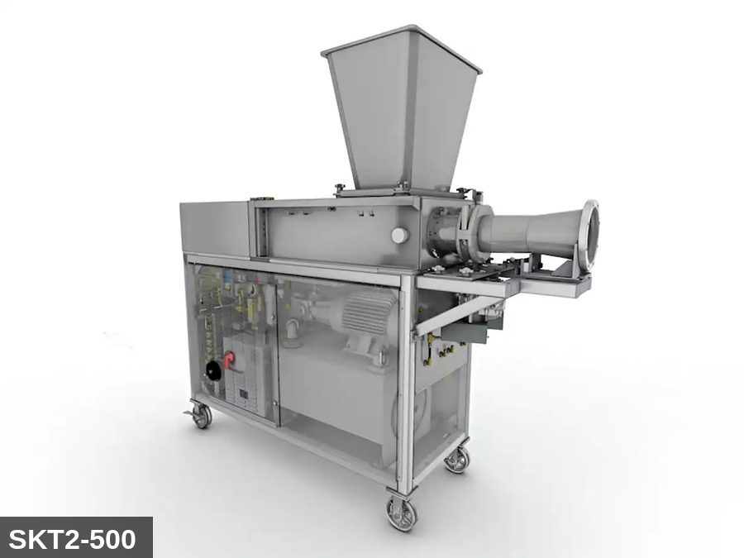 |  |  |  | 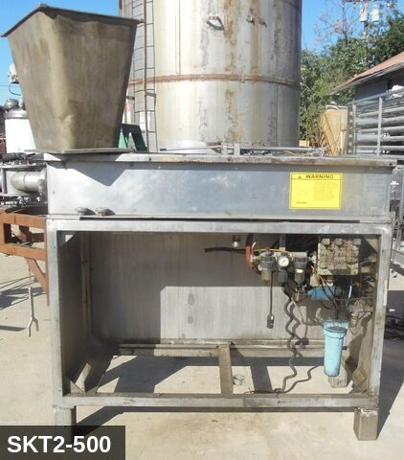
...
COLOR CODES
E = Electrical | G = Gas |  | H = Hydraulic | P = Pneumatic |  | M = Mechanical |  | T = Thermal
W = Water | S = Steam |  | V = Valve | CG = Compressed Gas |  | CP = Control Panel |  | GR = Gravity
EQUIPMENT IDENTIFICATION AND ENERGY ISOLATION PROCEDURE
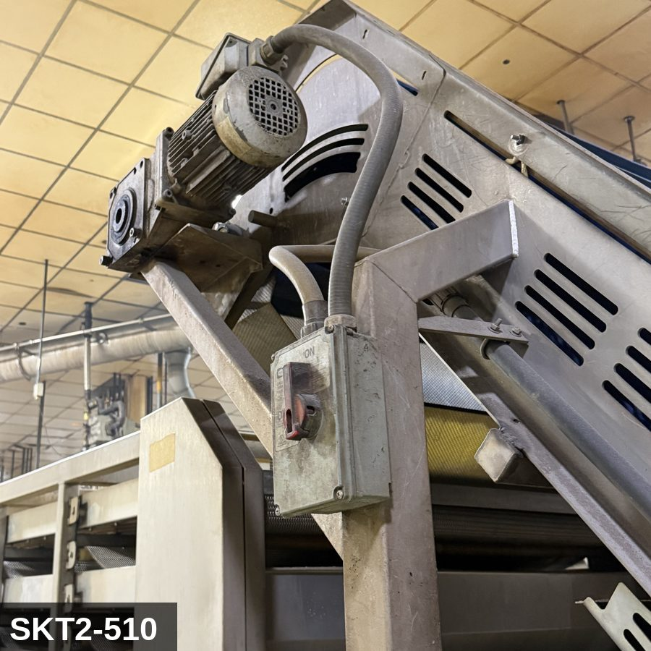 |  |  |  | 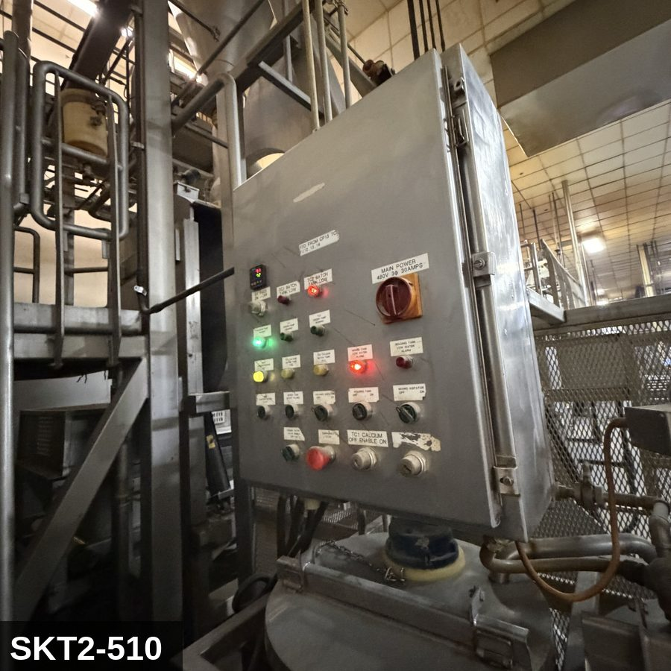
...
COLOR CODES
E = Electrical | G = Gas |  | H = Hydraulic | P = Pneumatic |  | M = Mechanical |  | T = Thermal
W = Water | S = Steam |  | V = Valve | CG = Compressed Gas |  | CP = Control Panel |  | GR = Gravity
EQUIPMENT IDENTIFICATION AND ENERGY ISOLATION PROCEDURE
 |  |  |  | 
...
COLOR CODES
E = Electrical | G = Gas |  | H = Hydraulic | P = Pneumatic |  | M = Mechanical |  | T = Thermal
W = Water | S = Steam |  | V = Valve | CG = Compressed Gas |  | CP = Control Panel |  | GR = Gravity
EQUIPMENT IDENTIFICATION AND ENERGY ISOLATION PROCEDURE
 |  |  |  | 
...
COLOR CODES
E = Electrical | G = Gas |  | H = Hydraulic | P = Pneumatic |  | M = Mechanical |  | T = Thermal
W = Water | S = Steam |  | V = Valve | CG = Compressed Gas |  | CP = Control Panel |  | GR = Gravity
EQUIPMENT IDENTIFICATION AND ENERGY ISOLATION PROCEDURE
 |  |  |  | 
...
COLOR CODES
E = Electrical | G = Gas |  | H = Hydraulic | P = Pneumatic |  | M = Mechanical |  | T = Thermal
W = Water | S = Steam |  | V = Valve | CG = Compressed Gas |  | CP = Control Panel |  | GR = Gravity
EQUIPMENT IDENTIFICATION AND ENERGY ISOLATION PROCEDURE
 |  |  |  | 
...
COLOR CODES
E = Electrical | G = Gas |  | H = Hydraulic | P = Pneumatic |  | M = Mechanical |  | T = Thermal
W = Water | S = Steam |  | V = Valve | CG = Compressed Gas |  | CP = Control Panel |  | GR = Gravity
EQUIPMENT IDENTIFICATION AND ENERGY ISOLATION PROCEDURE
 |  |  |  | 
...
COLOR CODES
E = Electrical | G = Gas |  | H = Hydraulic | P = Pneumatic |  | M = Mechanical |  | T = Thermal
W = Water | S = Steam |  | V = Valve | CG = Compressed Gas |  | CP = Control Panel |  | GR = Gravity
EQUIPMENT IDENTIFICATION AND ENERGY ISOLATION PROCEDURE
 |  |  |  | 
...
COLOR CODES
E = Electrical | G = Gas |  | H = Hydraulic | P = Pneumatic |  | M = Mechanical |  | T = Thermal
W = Water | S = Steam |  | V = Valve | CG = Compressed Gas |  | CP = Control Panel |  | GR = Gravity
EQUIPMENT IDENTIFICATION AND ENERGY ISOLATION PROCEDURE
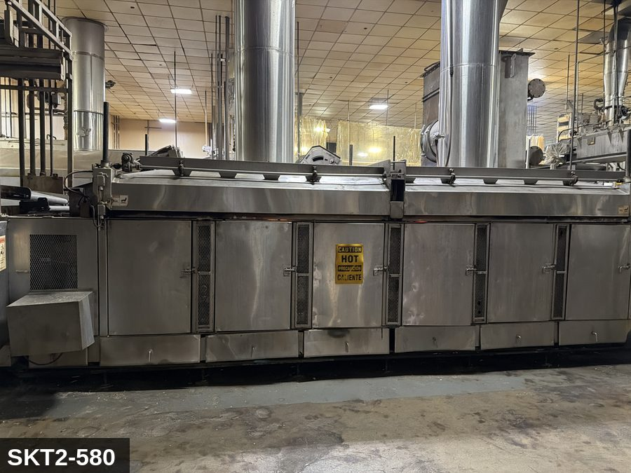 |  |  |  | 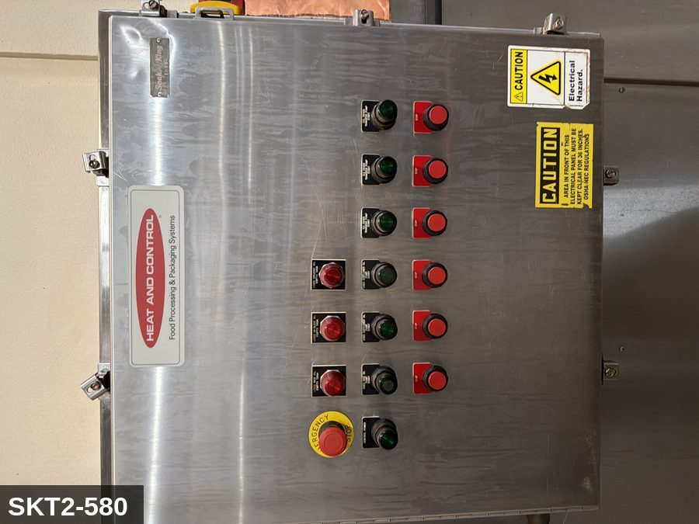
...
COLOR CODES
E = Electrical | G = Gas |  | H = Hydraulic | P = Pneumatic |  | M = Mechanical |  | T = Thermal
W = Water | S = Steam |  | V = Valve | CG = Compressed Gas |  | CP = Control Panel |  | GR = Gravity
EQUIPMENT IDENTIFICATION AND ENERGY ISOLATION PROCEDURE
 |  |  |  | 
...
COLOR CODES
E = Electrical | G = Gas |  | H = Hydraulic | P = Pneumatic |  | M = Mechanical |  | T = Thermal
W = Water | S = Steam |  | V = Valve | CG = Compressed Gas |  | CP = Control Panel |  | GR = Gravity
EQUIPMENT IDENTIFICATION AND ENERGY ISOLATION PROCEDURE
 |  |  |  | 
...
COLOR CODES
E = Electrical | G = Gas |  | H = Hydraulic | P = Pneumatic |  | M = Mechanical |  | T = Thermal
W = Water | S = Steam |  | V = Valve | CG = Compressed Gas |  | CP = Control Panel |  | GR = Gravity
EQUIPMENT IDENTIFICATION AND ENERGY ISOLATION PROCEDURE
 |  |  |  | 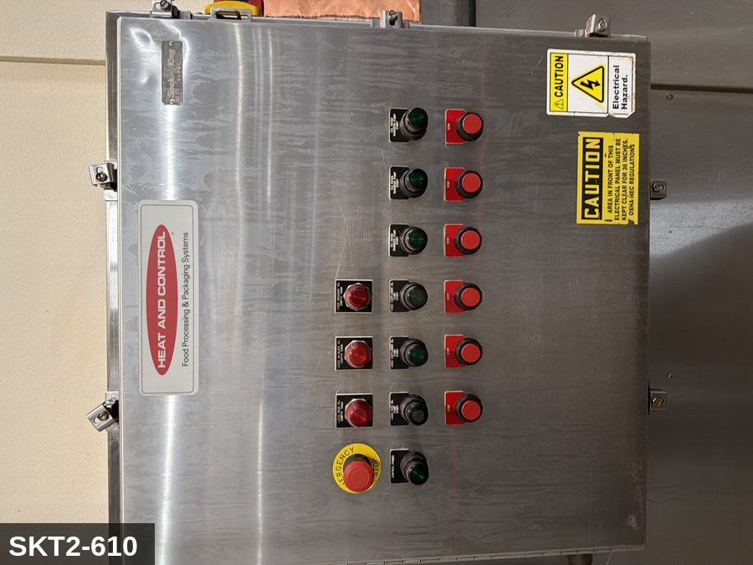
...
COLOR CODES
E = Electrical | G = Gas |  | H = Hydraulic | P = Pneumatic |  | M = Mechanical |  | T = Thermal
W = Water | S = Steam |  | V = Valve | CG = Compressed Gas |  | CP = Control Panel |  | GR = Gravity
EQUIPMENT IDENTIFICATION AND ENERGY ISOLATION PROCEDURE
 |  |  |  | 
...
COLOR CODES
E = Electrical | G = Gas |  | H = Hydraulic | P = Pneumatic |  | M = Mechanical |  | T = Thermal
W = Water | S = Steam |  | V = Valve | CG = Compressed Gas |  | CP = Control Panel |  | GR = Gravity
EQUIPMENT IDENTIFICATION AND ENERGY ISOLATION PROCEDURE
 |  |  |  | 
...
COLOR CODES
E = Electrical | G = Gas |  | H = Hydraulic | P = Pneumatic |  | M = Mechanical |  | T = Thermal
W = Water | S = Steam |  | V = Valve | CG = Compressed Gas |  | CP = Control Panel |  | GR = Gravity
EQUIPMENT IDENTIFICATION AND ENERGY ISOLATION PROCEDURE
 |  |  |  | 
...
COLOR CODES
E = Electrical | G = Gas |  | H = Hydraulic | P = Pneumatic |  | M = Mechanical |  | T = Thermal
W = Water | S = Steam |  | V = Valve | CG = Compressed Gas |  | CP = Control Panel |  | GR = Gravity
EQUIPMENT IDENTIFICATION AND ENERGY ISOLATION PROCEDURE
 |  |  |  | 
...
COLOR CODES
E = Electrical | G = Gas |  | H = Hydraulic | P = Pneumatic |  | M = Mechanical |  | T = Thermal
W = Water | S = Steam |  | V = Valve | CG = Compressed Gas |  | CP = Control Panel |  | GR = Gravity
EQUIPMENT IDENTIFICATION AND ENERGY ISOLATION PROCEDURE
 |  |  |  | 
...

